01_組立正面
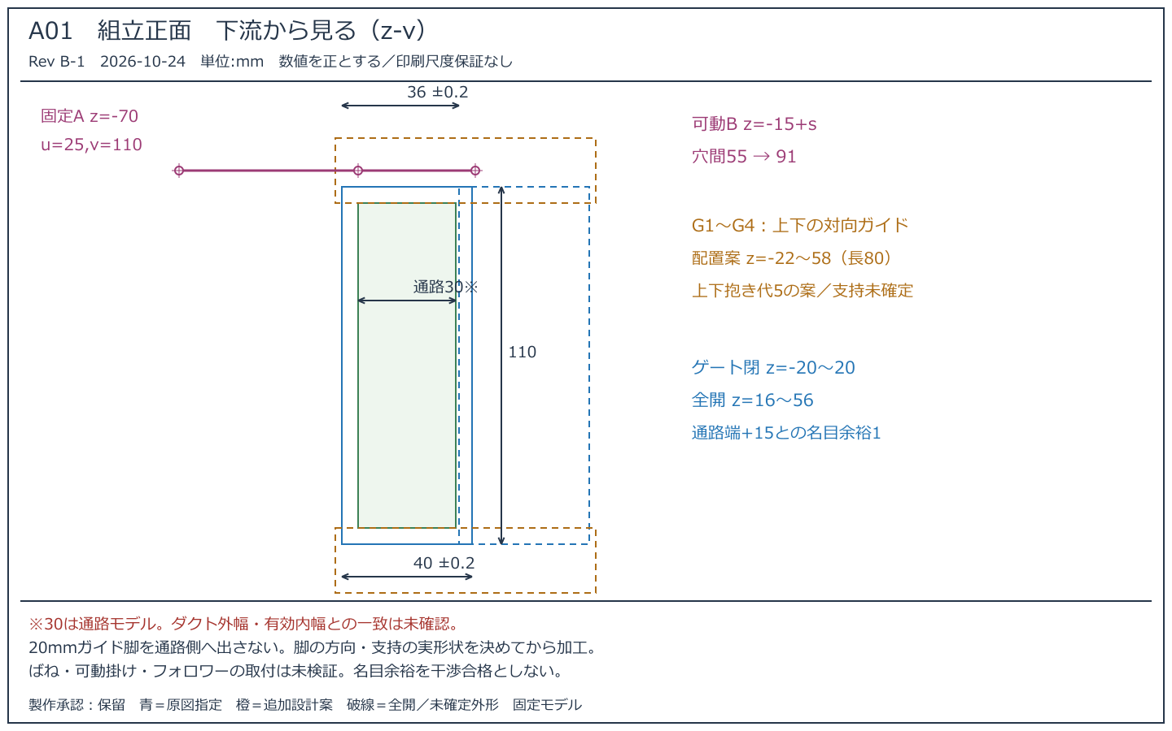
組立正面
Rev B-1 2026-10-24 製作承認：保留／原図指定と追加案を区別

02_組立平面
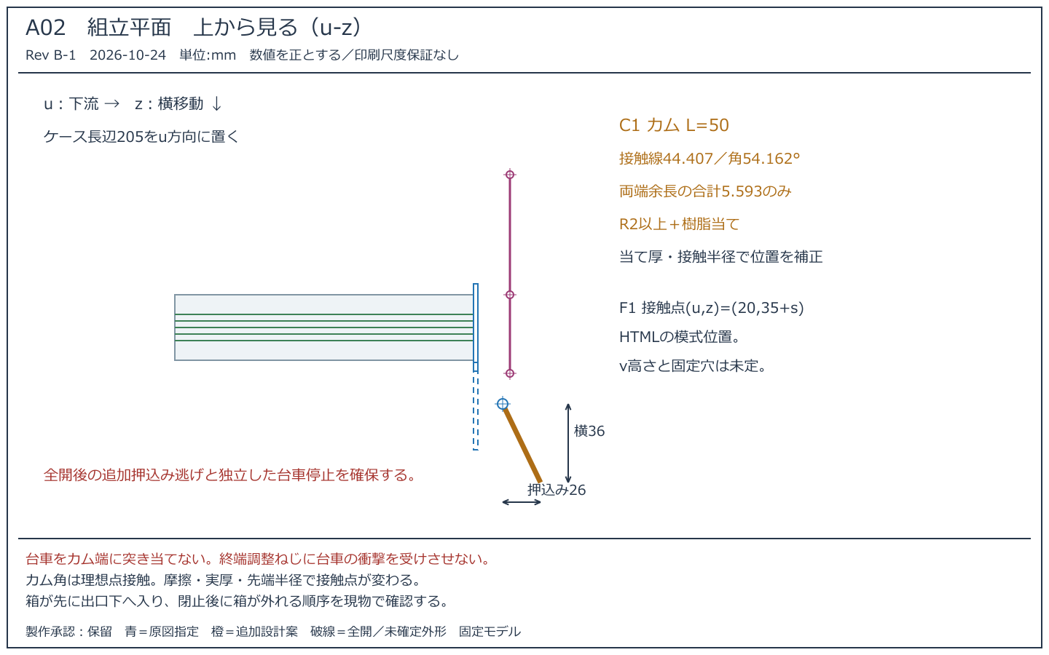
組立平面
Rev B-1 2026-10-24 製作承認：保留／原図指定と追加案を区別

03_組立右側面
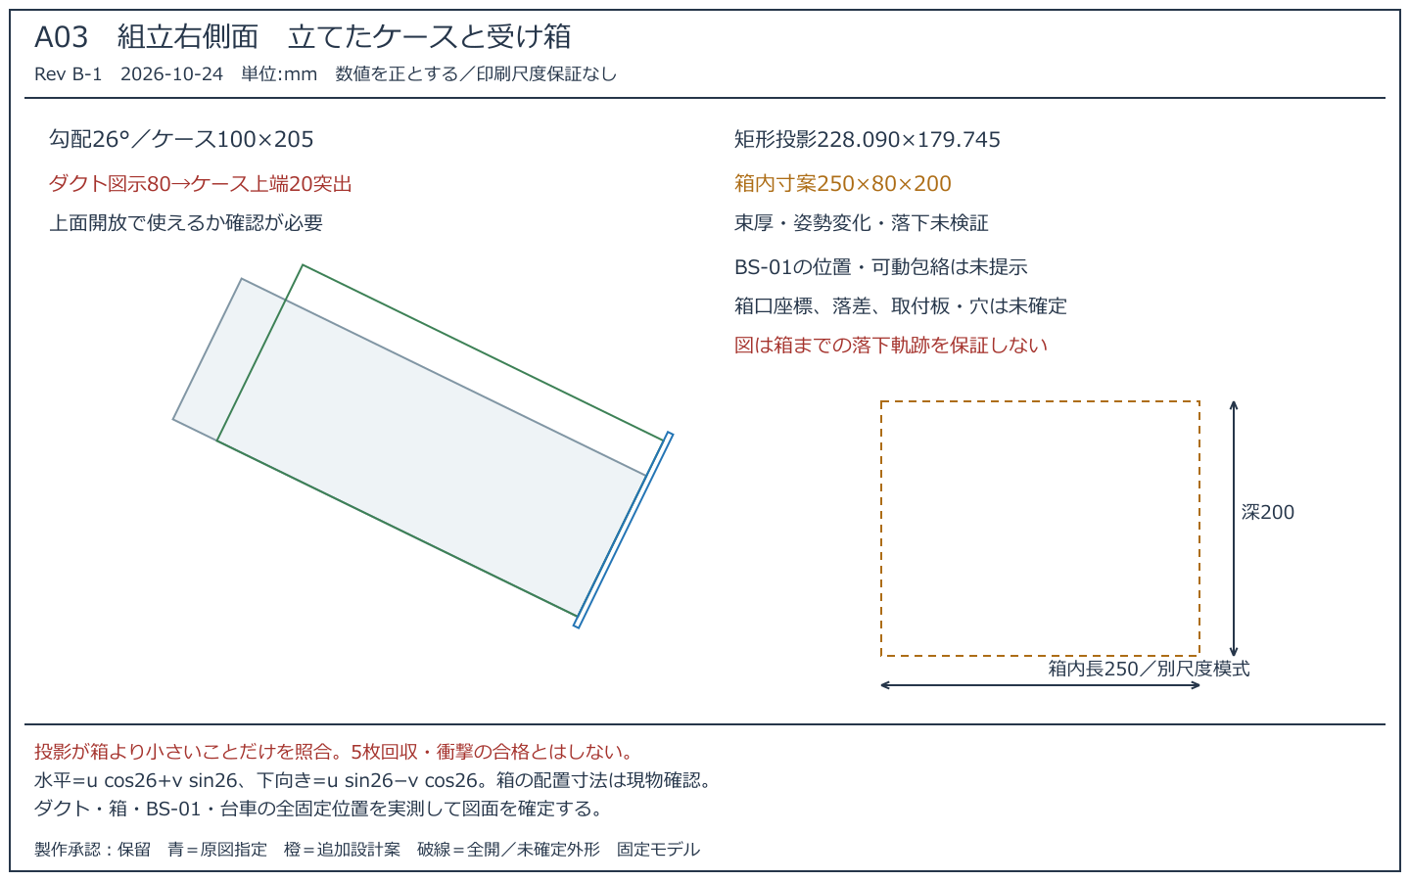
組立右側面
Rev B-1 2026-10-24 製作承認：保留／原図指定と追加案を区別

04_ゲート詳細
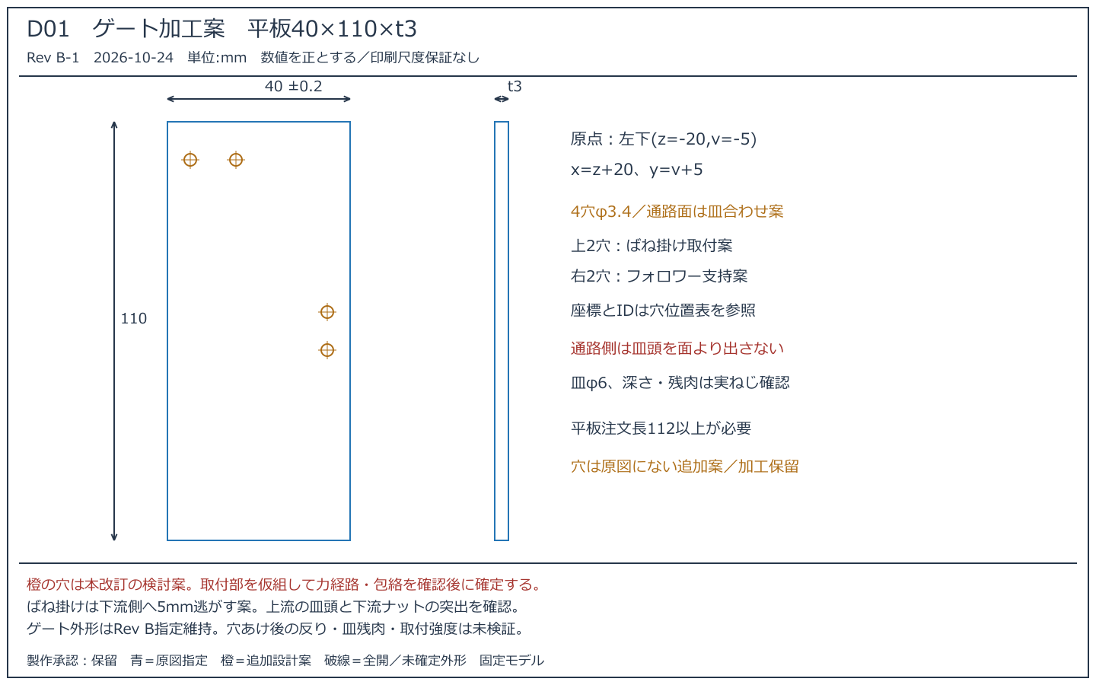
ゲート詳細
Rev B-1 2026-10-24 製作承認：保留／原図指定と追加案を区別

05_ガイド詳細
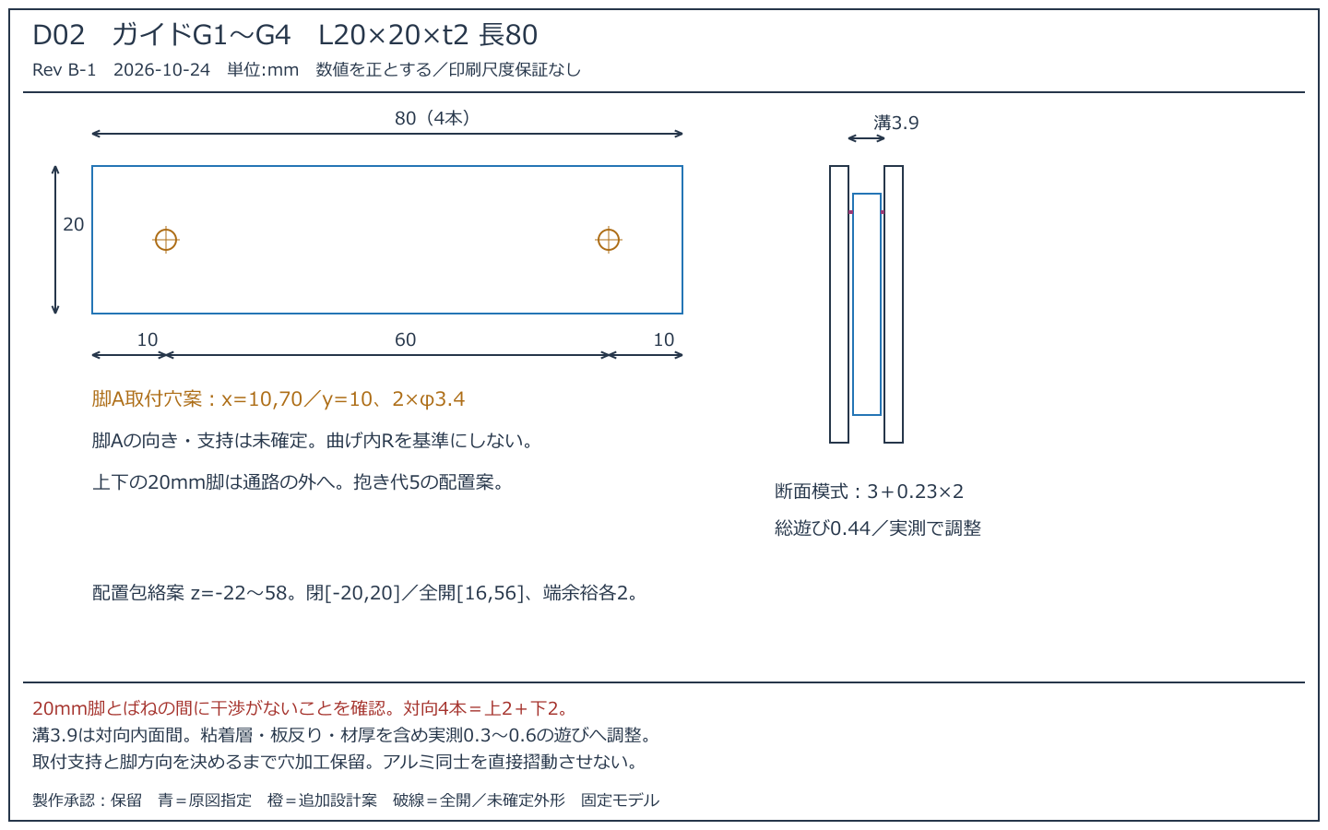
ガイド詳細
Rev B-1 2026-10-24 製作承認：保留／原図指定と追加案を区別

06_その他詳細
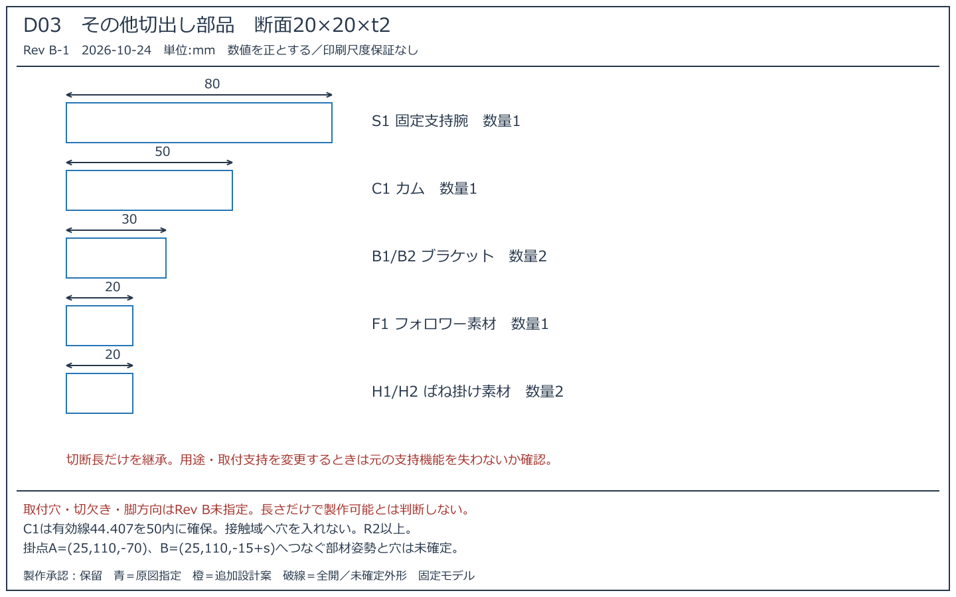
その他詳細
Rev B-1 2026-10-24 製作承認：保留／原図指定と追加案を区別

